Proceso
Proceso

Identificador | Proceso de mostrar menú de productos
Breve descripción | Se trata del proceso en el que el usuario/cliente va a poder ver el menu de los articulos con su precio que tiene la cafeteria
Objetivo que se logra con la ejecución del proceso | El usuario lograra ver el menu de la cafeteria
Ejecutores del proceso | El usuario
Disparador para el proceso (describe que evento o momento inicia el proceso) | El proceso inicia cuando el usuario pulsa el boton de iniciar pedido lo que hara que se visualice el menu de productos con su precio
Pasos del proceso (se puede agregar un diagrama de flujo) | 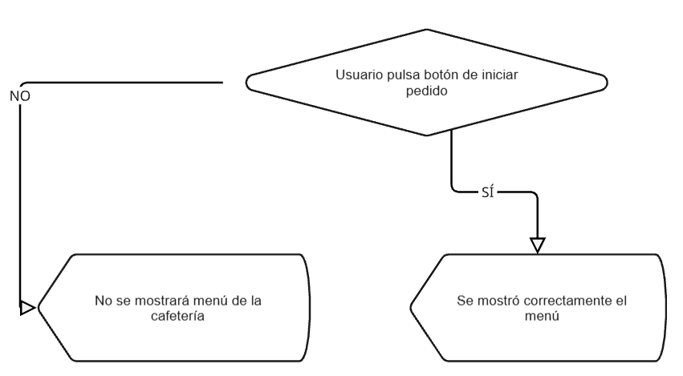 1. usuario pulsa el boton de iniciar pedido 2. el sistema despliega el menu de los articulos de la cafeteria con los precios de cada articulo

Punto de salida (describe como el proceso puede ser terminado después de ser completado con éxito) | El usuario presionó mira el menu y selecciona los articulos que desea
Puntos de interrupción (describe los eventos cuando el proceso puede ser terminado en el transcurso de su ejecución) | -el usuario no selecciona ningun producto y solo muestra el producto -el usuario jamas dio al boton de inciar pedido

